Test case
DOCUMENTO DE TESTE INTERNO

RESPONSÁVEL BA: Lucas Hamilton
RESPONSÁVEL DEV: PROCESSO:
DATA:
VERSÃO: 0

Recomendações de boas práticas para o Test Case

*Estruturas de repetição devem ser testadas com uma volumetria considerável (caso não tenha acesso ou tenha recebido insumos suficientes, entrar em contato com o gerente de projetos).

Business Analyst |  |  |  |  | Developer
ID | ETAPA - TO BE | Descrição de Etapa | Resultados Esperados | Comentários | Resultado (Pass/Fail) | Resultados Reais | Comentários | Evidência

1 | Navegador de Internet | Acessar navegador | Automação consegue abrir navegador de internet | Testar se automação consegue abrir o navegador, em caso de falha deve realizar um número de retentativas e/ou informar o erro. | Pass | navegador é aberto normalmente e se mantém aberto, aguardando outra ação

2 | ACME System | Acessar o website ACME System e realizar login | Automação consegue acessar o link do website ACME System e realizar login | Testar se automação consegue acessar o link e realizar login, em caso de falha deve realizar um número de retentativas e/ou informar o erro. | Fail | Erro ao acessar credenciais | As credenciais chegam, mas um conflito/divergência de argumentos com os parâmetros do arquivo de conflito deixa as credenciais vazias. | 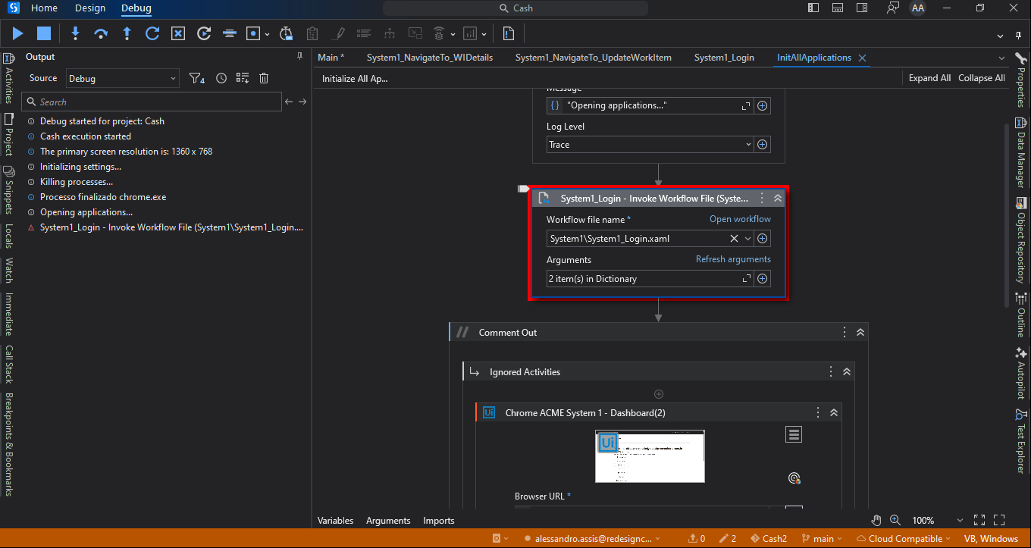

3 | ACME System | Interagir com o website ACME System | Automação consegue realizar cliques e extração de dados no website | Verificar as interações e cliques ao longo de todo o processo | Pass | Consegue acessar os parâmetros por meio do clique e extrair a tabela de dados.

4 | ACME System | Identificar se existem itens do tipo "WI5" com status "Open" na página "Work Items" | Automação identifica se existe itens do tipo "WI5" com status "Open" na página para realizar extração | Existem algumas formas de fazer, então é importante verificar se o método usado esta identificando corretamente todos os itens necessários. | Pass | A filtragem eh feita corretamente em todos items

5 | ACME System | Acessar Work items details e extrair informações | Automação acessa Work Items Details e extrai informações | Importante realizar a tratativa nas informações extraidas seguindo o padrão: ID+Name+Country | Pass | Informacoes extraidas corretamente

6 | SHA1 Online | Acessar o website SHA1 Online | Automação consegue acessar o link do website SHA1 Online | Testar se automação consegue acessar o link, em caso de falha deve realizar um número de retentativas e/ou informar o erro. | Pass | O site é acessado e se mantém aberto, aguardando uma ação.

7 | SHA1 Online | Interagir com o website SHA1 Online | Automação consegue realizar cliques e extração de dados no website | Verificar as interações e cliques ao longo de todo o processo. | Pass | Palavras são inseridas no site e, a partir disso, o hash formado por essas palavras é extraído corretamente.

8 | ACME System | Acessar Update Work items e inserir informações | Automação acessa Update Work items e insere informações | Testar as iserções de informação, alteração de status e se a automação submete corretamente as informações no sistema. | Pass | A aba é aberta, o comentário é atualizado com o hash, os status são atualizados e finalizados corretamente.

9

10

